While
While반복문

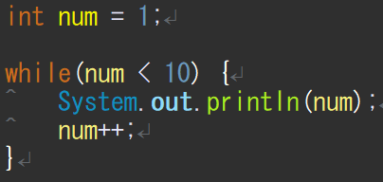
● | 기본형태
 |  | 시작점이 없기 때문에 시작점을 부여

 |  | 끝 점 뿐이 없음

 |  | 증감식도 추가해줘야 반복이 돔

● | 결과값

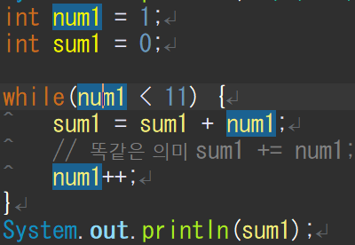
● | 누적값
 |  |  |  | a | = | a | + | b

 |  | a | a | + | = | b

 |  | a | + | = | b

For
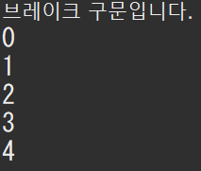
For반복문

일반 For문
● | 기본 형태
 |  | 시작점
 |  | 끝점
 |  | 증감식

● | 결과값

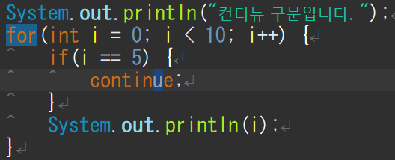
컨티뉴 구문
● | 기본 형태
 |  |  | 생략 시킨다는 의미
 |  |  | 그래서 5만 생략

● | 결과값
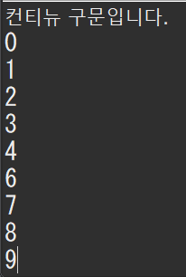

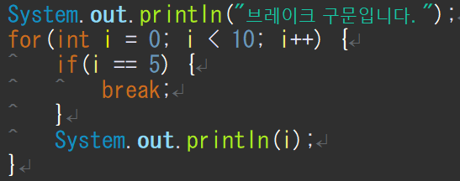
브레이크 구문
● | 기본 형태
 |  |  | 브레이크 이후는 처리 안됨
 |  |  | 그래서 5에서 멈춤

● | 결과값

비교판별구문
비교판별구문

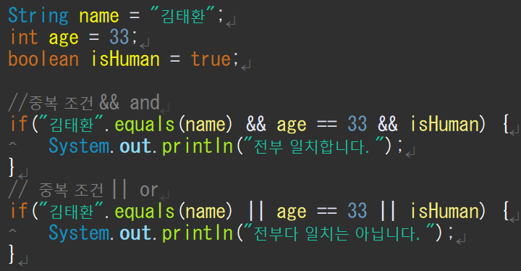
● | 비교
 | == : 같다
 | != : 다르다
 | += : 더한후 값에 넣는다.
 | -=: 뺀후 값에 넣는다.
● | 판별
 | && = and
 | || = or 버티컬 바

● | 글자 비교할 때 는
 | 대상.equals()로사용하는걸 추천
 | ==경우는 저장되는 메모리 값이 다를경우 동일한 문자라 하여도
 | 다른 값으로 처리 하기 때문에
 | 대상에는 null값은 올 수가 없다. null값과 비교하려면
 | null대상을 ()에 넣고 비교한다.

메소드란
● | 메소드

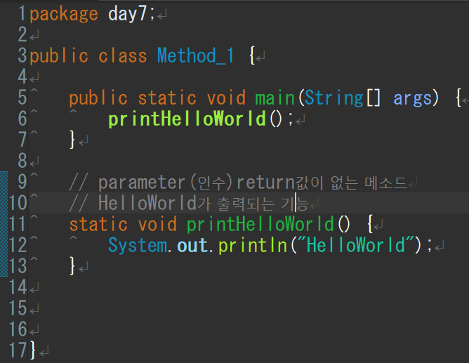
 | 함수 = 기능이 들어있음 |  |  | 장점: | 가독성
 | 기능1 | 기능2 | 기능3 |  | 수정 간편
 | 색 변환 | 크기 확대 | 복사

● | 메소드 구조 형태
 | 인수 | 반환값
 | 〇 | 〇
 | 〇 | ×
 | × | 〇
 | × | ×

 | 변환타입 메소드명(파라메타){
 |  | 기능
 |  | 반환값
 | }

 | 반환값이 없을 경우 void 사용
 | 반환값이 있을 경우 반환값 타입을 넣어줌
● | 생성장소
 | 클레스 안에서만 생성 가능
 | 되도록 메인 메소드 밑에다가 만드는 게좋음
 | 메인 함수에 출력 넣고 변수 넣고 마우스 클릭해서 메소드 작성하면 맞는 타입까지 들어감

● | static이란?
 | 자바가 메모리 할당을 한번 하기 때문에 메모리적 이점이 크다.
 | 또한 스테틱의 변수 값 또한 공유한다.

● | 동일 의미
 | 인수,파라메타,히키수
 | 리턴치,모더리치,리터치

콜렉션(리스트,맵)
● | 메소드 소스 분석
 |  | 종족과 유닛을 출력

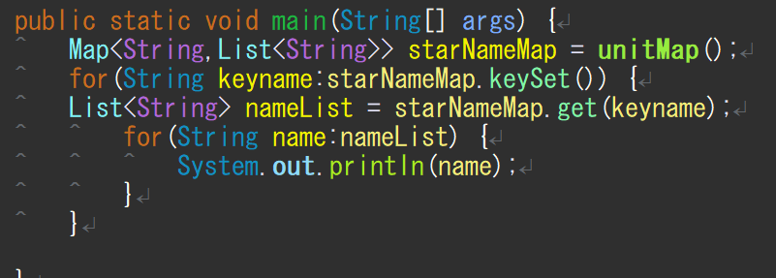
● | 메인메소드에서 출력 |  |  |  |  |  |  |  | unitMap()
 |  |  | 맵만 넘겨 받으면 그걸로 |  |  | starNameMap |  |  | unitMap | 테란 | terranUnitList
 |  |  | 다 출력 할 수 있음 |  |  |  |  |  |  |  | 0 | 마린
 |  |  |  |  |  |  |  |  |  |  | 1 | 메딕
 |  |  |  |  |  |  |  |  |  |  | 2 | 고스트
 |  |  |  |  |  |  |  |  |  | 저그 | zergUnitList
 |  |  |  |  |  |  |  |  |  |  | 0 | 저글링
 |  |  |  |  |  |  |  |  |  |  | 1 | 히드라
 |  |  |  |  |  |  |  |  |  |  | 2 | 뮤탈
 |  |  |  |  |  |  |  |  |  | 프로토스 | protosUnitList
 |  |  |  |  |  |  |  |  |  |  | 0 | 질럿
 |  |  |  |  |  |  |  |  |  |  | 1 | 다크템플러
● | 리스트 3개 생성 |  |  |  |  |  |  |  |  |  | 2 | 드라군
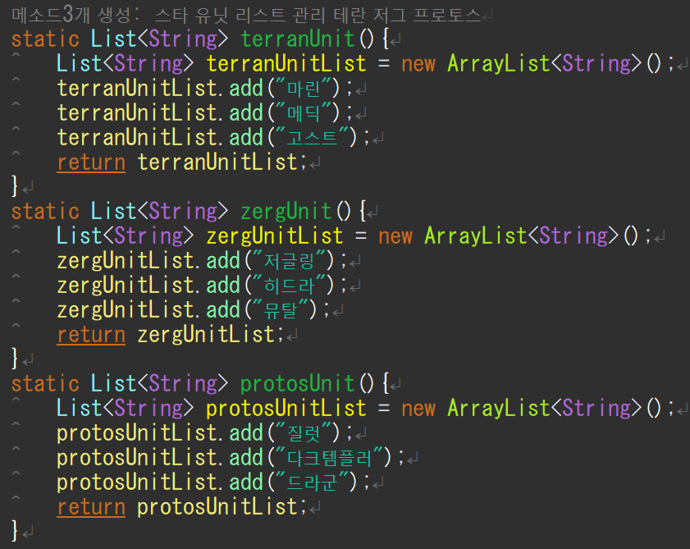
 |  |  |  | return값이 존재 하지 않는다면 static void terranUnit(){
 |  |  |  | return값이 있다면 메소드값의 타입을 지정해줌 타입:List<String>
 |  |  |  | 메소드명 | terranUnit()
 |  |  |  | 기능 | 리스트작성 |  | terranUnitList
 |  |  |  |  |  |  | 0 | 마린
 |  |  |  |  |  |  | 1 | 메딕
 |  |  |  |  |  |  | 2 | 고스트

 |  |  |  | 메소드명 | zergUnit()
 |  |  |  | 기능 | 리스트작성 |  | zergUnitList
 |  |  |  |  |  |  | 0 | 저글링
 |  |  |  |  |  |  | 1 | 히드라
 |  |  |  |  |  |  | 2 | 뮤탈

 |  |  |  | 메소드명 | protosUnit()
 |  |  |  | 기능 | 리스트작성 |  | protosUnitList
 |  |  |  |  |  |  | 0 | 질럿
 |  |  |  |  |  |  | 1 | 다크템플러
 |  |  |  |  |  |  | 2 | 드라군

● | 맵에 리스트 넣기
 |  |  |  |  |  |  |  |  |  | return unitMap; 으로 값 반환
 |  |  |  |  |  | 맵타입의 메소드 작성
 |  |  |  |  |  | 메소드명 | unitMap()
 |  |  |  |  |  | 기능1 | 맵 생성 |  | unitMap

 |  |  |  |  |  | 기능2 | 리스트작성 |  | terranUnitList
 |  |  |  |  |  |  |  |  | 0 | 마린
 |  |  |  |  |  |  |  |  | 1 | 메딕
 |  |  |  |  |  |  |  |  | 2 | 고스트
 |  |  |  |  |  |  |  |  | zergUnitList
 |  |  |  |  |  |  |  |  | 0 | 저글링
 |  |  |  |  |  |  |  |  | 1 | 히드라
 |  |  |  |  |  |  |  |  | 2 | 뮤탈
 |  |  |  |  |  |  |  |  | protosUnitList
 |  |  |  |  |  |  |  |  | 0 | 질럿
 |  |  |  |  |  |  |  |  | 1 | 다크템플러
 |  |  |  |  |  |  |  |  | 2 | 드라군
 |  |  |  |  |  | 기능3 | 맵 키값 지정 |  | unitMap | 테란 | terranUnitList
 |  |  |  |  |  |  |  |  |  |  | 0 | 마린
 |  |  |  |  |  |  |  |  |  |  | 1 | 메딕
 |  |  |  |  |  |  |  |  |  |  | 2 | 고스트
 |  |  |  |  |  |  |  |  |  | 저그 | zergUnitList
 |  |  |  |  |  |  |  |  |  |  | 0 | 저글링
 |  |  |  |  |  |  |  |  |  |  | 1 | 히드라
 |  |  |  |  |  |  |  |  |  |  | 2 | 뮤탈
 |  |  |  |  |  |  |  |  |  | 프로토스 | protosUnitList
 |  |  |  |  |  |  |  |  |  |  | 0 | 질럿
 |  |  |  |  |  |  |  |  |  |  | 1 | 다크템플러
 |  |  |  |  |  |  |  |  |  |  | 2 | 드라군

